상품제안서
안전반사 투톤 망사조끼 | 상품코드: S27019

 |  |  |  |  |  |  | 02-713-8555 | www.synergygift.co.kr
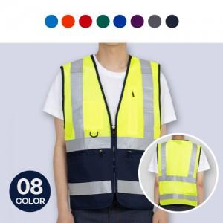

【상세/제작정보】 | <p>※OPP미선택시 기본 벌크 출고됩니다.</p>

【인쇄/포장옵션】 | 실크, 자수, 풀칼라 / OPP(비닐)

【공급단가】 | 수량 | 30~ | 100~ | 300~ | 500~ | 1,000~
*VAT별도 | 단가 | 18,900원 | 18,200원 | 17,500원 | 16,800원 | 16,380원

【상품 URL】 | https://www.synergygift.co.kr:443/src/goods_detail.php?gdno=27019

